Esileht
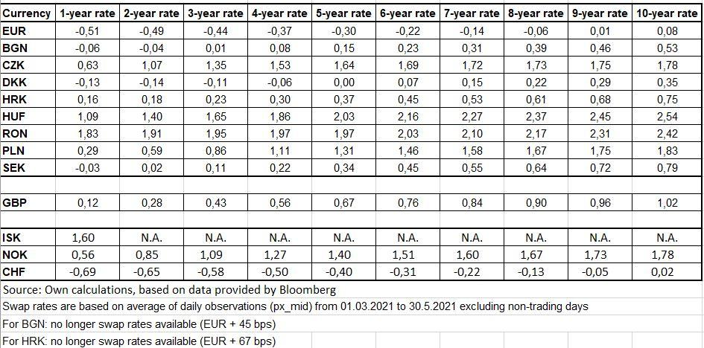
Finantsprognoos riigiabi andmiseks
Projekti nimi | Näiteks "X turismiobjekti korrastamine"
Taotleja nimi | Näiteks Helikopterireiside AS
Kontaktisik | Näiteks Heli Kopter
E-post | Näiteks heli.kopter@gmail.com
Telefon | Näiteks 5644 3333

Arvestusperioodi algusaasta | 2022
Arvestusperioodi lõppaasta | 2036
Arvestusperioodi pikkus aastates | 15
Arvestusperioodi pikkuse valiku põhjendus | Näiteks: tegemist on muuseumiga, mis klassifitseerub "muude valdkondade" alla EU määruse 480/2014 I lisa alusel
Projekti elluviimise alguskuupäev | 2022-04-01
Projekti elluviimise lõppkuupäev | 2024-03-31

Finantsprognoosi koostamise kuupäev | 2022-03-15

ALUS: | MÕISTED:
651/2014 art 53 | Taotledes GBER art 53 „Kultuuri edendamiseks ja kultuuripärandi säilitamiseks antav abi“ alusel meetmest toetust, tuleb finantsprognoos teha ainult vastava meetme raames toetatava investeeringu kohta.
651/2014 art 53 lõige 6 | Investeeringuteks ettenähtud abi puhul ei ületa abisumma abikõlblike kulude ja investeeringu tegevuskasumi vahet. Tegevuskasum tuleb abikõlblikest kuludest maha arvata eelnevalt asjakohaste prognooside alusel. Taristu käitajal on siiski lubatud saada asjaomasel perioodil mõistlikku kasumit. Kuni kahe miljoni euro suuruse abi puhul võib abi ülemmäär olla 80% abikõlblikest kuludest alternatiivina eelpool mainitud meetodi kasutamisele.
651/2014 art 2 punkt 39 | „Tegevuskasum” on erinevus diskonteeritud tulude ja diskonteeritud tegevuskulude vahel investeeringu eluea jooksul, kui see vahe on positiivne. Tegevuskulud hõlmavad näiteks personalikulusid, materjale, lepingulisi teenuseid, kommunikatsioone, energiat, hooldust, renti, haldust, kuid ei hõlma käesoleva määruse tähenduses amortisatsioonikulusid ning rahastamise kulusid, kui need on hõlmatud investeeringuteks ettenähtud abiga.
651/2014 art 2 punkt 142 | „Mõistlik kasum” määratakse kindlaks vastavalt asjaomase sektori tavalisele kasumile, kuid igal juhul loetakse mõistlikuks kapitali tasuvuse määra (ROIC), mis ei ületa asjaomast vahetustehingute intressimäära (swap rate) pluss 100 baaspunkti;
480/2014 I lisa "arvestusperiood" | Vaata exceli viimaselt lehelt "Arvestusperioodid".
Vara kasulik eluiga | On ära määratud toetuse saaja raamatupidamise sisekorra eeskirjaga
Tegevustulud ja -kulud | Arvesse võetakse ainult investeeringu tegevustega otseselt seotud kulud ja tulud (mitte toetuse saaja kogu majandustegevus)
Tegevustulud | Kõik võimalikud investeeringu tegevusega seotud tulud tuleb arvesse võtta. Investeeringute elluviimisega seotud toetusi ei loeta tegevustulude hulka. Projektil võib lisaks laekumistele tulu tekitavatest tegevustest olla ka muid projektiga seotud sissetulekuid, nt muuseumi hoone ülalpidamiseks eraldatavad riigieelarvelised vahendid. Projekti ülalpidamisse suunatavat riigi toetust või annetusi käsitletakse muu projekti sissetulekuna ehk seda ei loeta projekti tuluks.
Tegevuskulud | Kõik rahavood, mis on seotud investeeringuga loodava infrastruktuuri ja taotlusaluse investeeringuobjekti tegevustega. Tegevuskulud hõlmavad näiteks personalikulusid, materjale, lepingulisi teenuseid, kommunikatsioone, energiat, hooldust, renti, haldust, kuid ei sisalda antud juhul amortisatsioonikulusid ning rahastamise kulusid, kui need on hõlmatud investeeringuteks ettenähtud abiga. Juhul kui kulud on seotud investeeringuobjektiga osaliselt, siis tuleb prognoosides kajastada vastavad kulud proportsionaalselt. Kuludena ei arvestata: finantskulusid (näiteks laenude intressid), amortisatsioonikulusid, tagastatavat käibemaksu.
Investeeringu jääkväärtus | Investeeringu jääkväärtust tuleb arvesse võtta siis, kui investeeringu (põhivara, taristu) majanduslik eluiga on pikem kui vastava sektori arvestusperiood. Investeeringu jääkväärtuseks on antud tabelis aluseks võetud allesjäänud kasutusaastate rahavoogude netopuhasväärtus.
Diskontomäär | Rahavood diskonteeritakse tagasi olevikku, kasutades avalike investeerimistegevuste soovitusliku alusmäärana reaalset finantsdiskontomäära 4%.

 |  | The swap rates valid from 01.07.2021 to 31.12.2021
 |  | https://ec.europa.eu/competition-policy/state-aid/legislation/sgei/swap-rate-proxies_et

